상품제안서
트로이카레터나이프 | 상품코드: S05826

 |  |  |  |  |  |  | 02-713-8555 | www.synergygift.co.kr
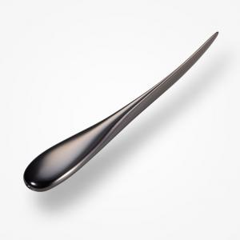

【상세/제작정보】 | .

【인쇄/포장옵션】 | 레이저 / 포장지포장

【공급단가】 | 수량 | 30~ | 50~ | 100~ | 500~ | 1,000~
*VAT별도 | 단가 | 30,190원 | 29,070원 | 27,960원 | 26,840원 | 26,170원

【상품 URL】 | https://www.synergygift.co.kr:443/src/goods_detail.php?gdno=7458

